使用说明
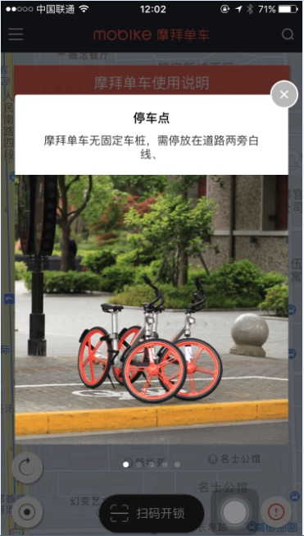
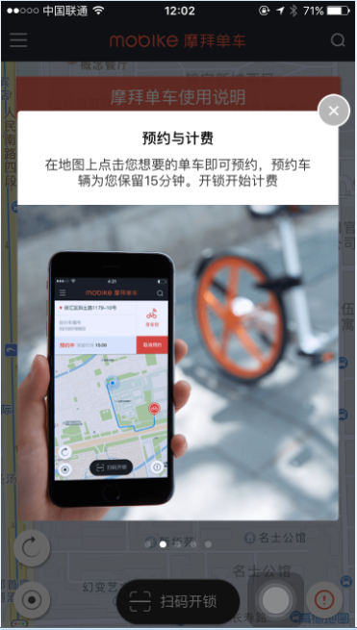
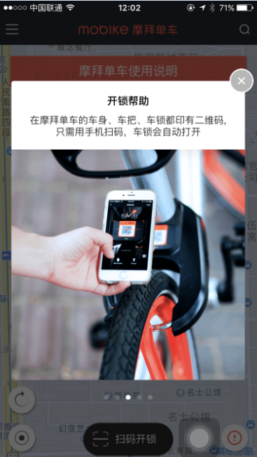
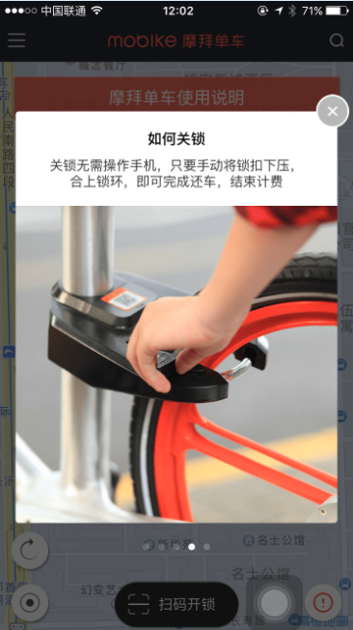
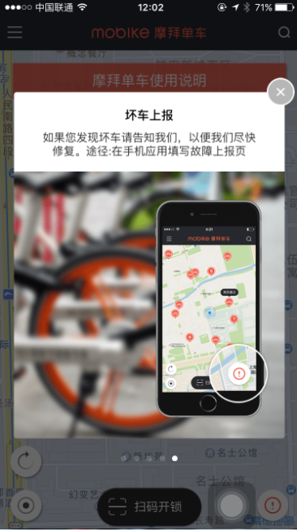
【一步单车】需提供的资料

1、【使用说明】--需提供文案

示例

联系我们
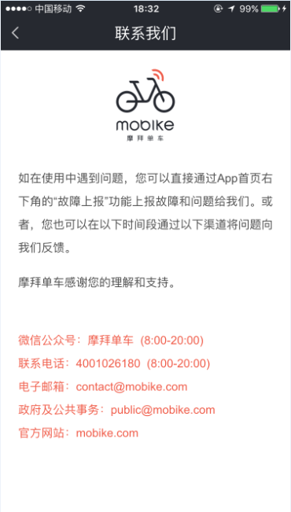
【一步单车】需提供的资料

2、【设置--联系我们】：需提供文案

示例

关于我们
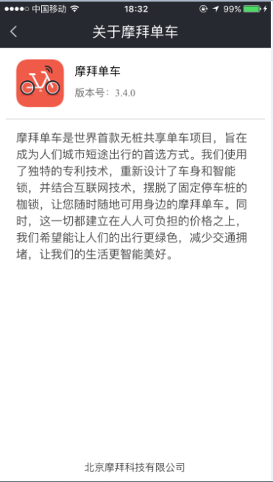
【一步单车】需提供的资料

3、【设置--关于我们】：需提供文案

示例

规则解读
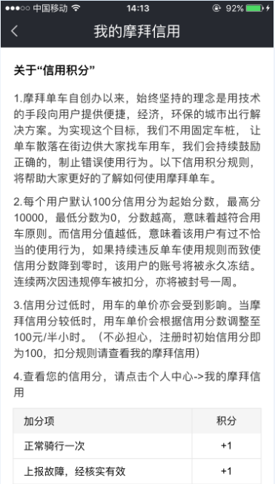
【一步单车】需提供的资料

4、【我的信用--规则解读】：需提供文案

示例

